关系图
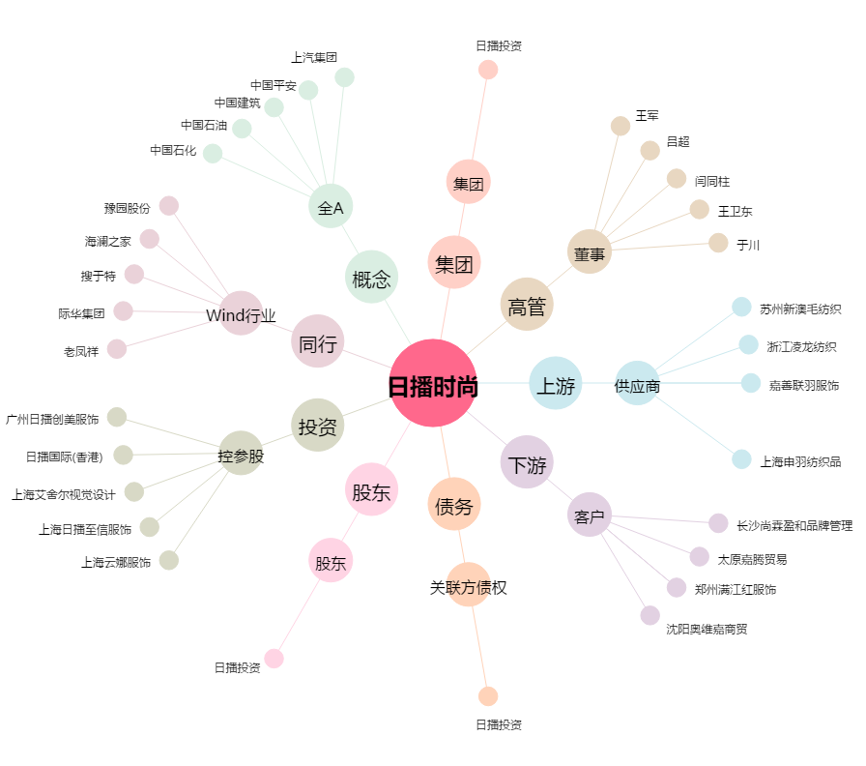
日播时尚[603196.SH] - 关系概览图

